ТАНИЛЦУУЛГА
Судлагдахууны гишүүдийн хамрагдсан тоо
 | Total
Бага анги | 19
Байгалийн ухаан | 3
Гадаад хэл | 8
Гоо зүй | 10
Захиргаа аж ахуй | 4
Математик | 5
Монгол хэл | 4
НИйгмийн ухаан | 4
Багшийн нэр: | САНАЛАА ӨГСӨН ЭСЭХ | Байгууллагын хөгжлийн төлөвлөгөөний шинэчилсэн найруулгад нийт 57 багш ажилтан хамрагдсан хийгээд энэ нь тус байгууллагын гишүүдийн 65.5% БАЙЛАА. ТА ДООРХ ТАЛБАРААС АСУУЛТ БОЛОН ТҮҮНД ИРСЭН ДҮН ШИНЖИЛГЭЭ, ИРСЭНХАРИУЛТЫН ТООГ ХАРЖ БОЛОХ БА СУДЛАГДАХУУНЫ НЭР ДЭЭР ДАРЖ ТУХАЙН СУДЛАГДАХУУНЫ ХАРИУЛТЫН ТООГ ХАРАХ БА ТЭМДЭГ ДЭЭР ДАРЖ НИЙТ САНАЛ ДҮГНЭЛТИЙГ ХАРАХ БОЛОМЖТОЙ

Ашиймаа.Н | саналаа өгсөн

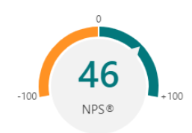
СТРАТЕГИ ТӨЛӨВЛӨГӨӨНИЙ ХЭРЭГЖИЛТ
СЭТГЭЛ ХАНАМЖ
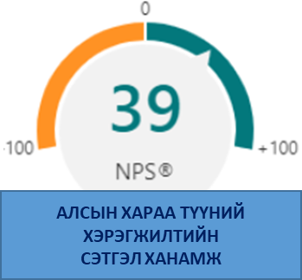
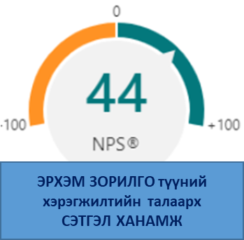

АЛСЫН ХАРААГ ҮНЭЛСЭН ҮНЭЛГЭЭ
 | Total
Бага анги | 8.6
Байгалийн ухаан | 8.7
Гадаад хэл | 9.0
Гоо зүй | 8.4
Захиргаа аж ахуй | 8.5
Математик | 8.4
Монгол хэл | 7.8
НИйгмийн ухаан | 8.3
АЛСЫН ХАРААГ ХӨГЖҮҮЛЭХ САНАЛ
 | Бага анги | Байгалийн ухаан | Гадаад хэл | Гоо зүй | Захиргаа аж ахуй | Математик | Монгол хэл | НИйгмийн ухаан
Total | 11.0 | 2.0 | 7.0 | 8.0 | 2.0 | 4.0 | 3.0 | 2.0

ЭРХЭМ ЗОРИЛГо-н үнэлгээ
 | Total
Бага анги | 8.7
Байгалийн ухаан | 8.7
Гадаад хэл | 8.4
Гоо зүй | 8.7
Захиргаа аж ахуй | 8.0
Математик | 8.4
Монгол хэл | 7.8
НИйгмийн ухаан | 8.5
"ЭРХЭМ ЗОРИЛГО"-д нэмэх санал
 | Total
Бага анги | 11
Байгалийн ухаан | 2
Гадаад хэл | 5
Гоо зүй | 6
Захиргаа аж ахуй | 2
Математик | 1
Монгол хэл | 2
НИйгмийн ухаан | 2

Байгууллагын орчны шинжилгээ
 | ОРЧНЫ ДАВУУ ТАЛ-? | ОРЧНЫ СУЛ ТАЛ-? | ОРЧНЫ БОЛОМЖ-? | ОРЧНЫ ЭРСДЭЛ-?
Total | 42 | 42 | 45 | 46
БАГШ АЖИЛТНЫ ШИНЖИЛГЭЭ
 | ДАВУУ ТАЛ | БОЛОМЖ | ЭРСДЭЛ | СУЛ ТАЛ
Total | 45 | 49 | 43 | 45

Хүүхэд хөгжил хамгаалал
 | ДАВУУ ТАЛ | СУЛ ТАЛ | БОЛОМЖ | ЭРСДЭЛ
Total | 40 | 45 | 41 | 40
СУРЛАГА СУРГАЛТЫН ҮЙЛ АЖИЛ
 | ДАВУУ ТАЛ | СУЛ ТАЛ | ЭРСДЭЛ | БОЛОМЖ
Total | 32 | 39 | 35 | 40

ЧАНАРЫН УДИРДЛАГА- ҮНЭЛГЭЭ
 | ДАВУУ тал | СУЛ тал | БОЛОМЖ | ЭРСДЭЛ
Total | 37 | 39 | 42 | 34
БУСАД САНАЛ
 | ОРЧНЫ ШИНЖИЛГЭЭнд нэмэлт санал | Стратегийн үндсэн зорилтууд | Шалгуур үзүүлэлтийг тодорхойлох санал | БҮТЭЦ менежментийн талаар санал
Total | 26 | 38 | 38 | 39

